Sheet1
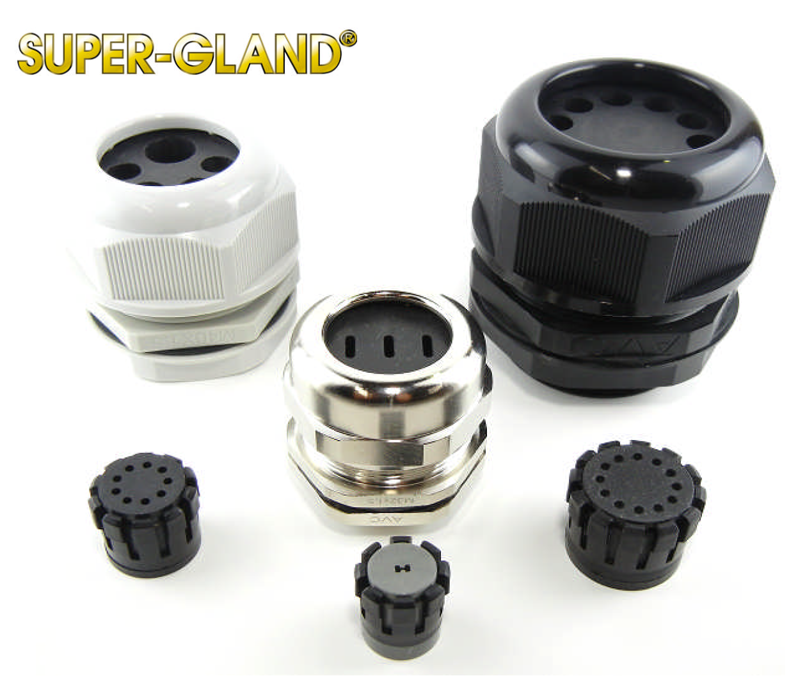
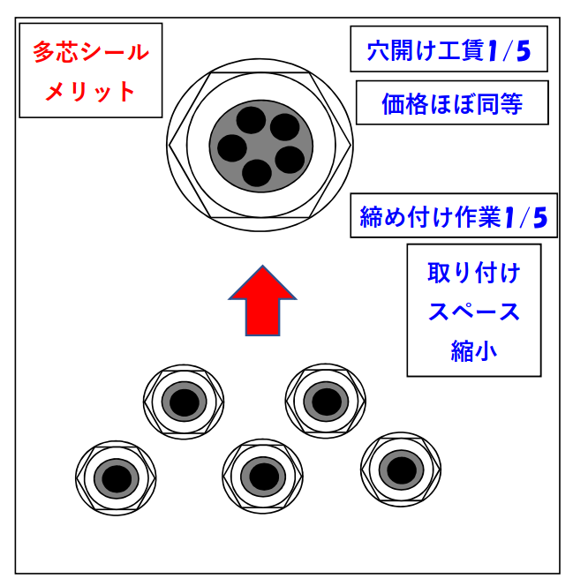
A5サイズ見開き
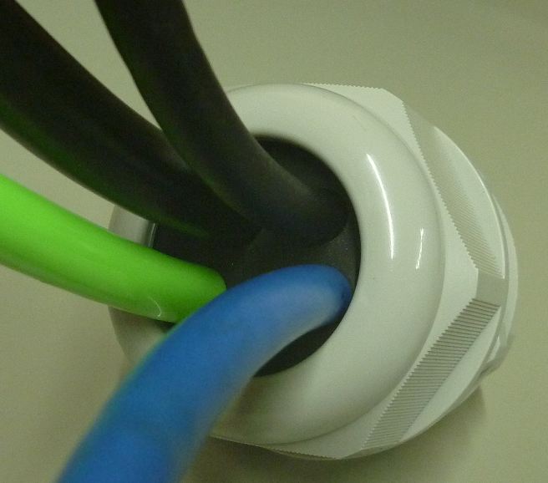
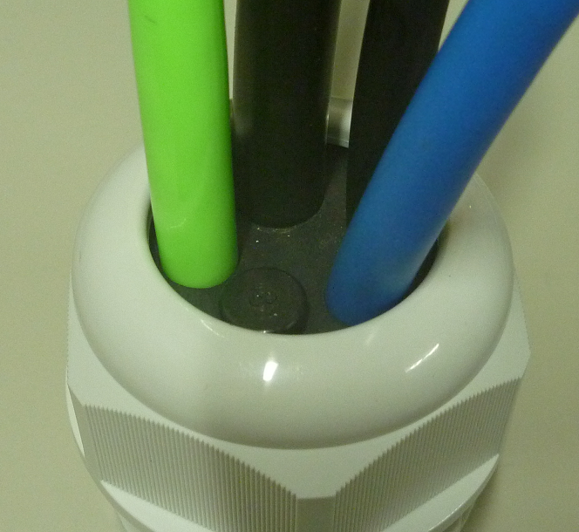
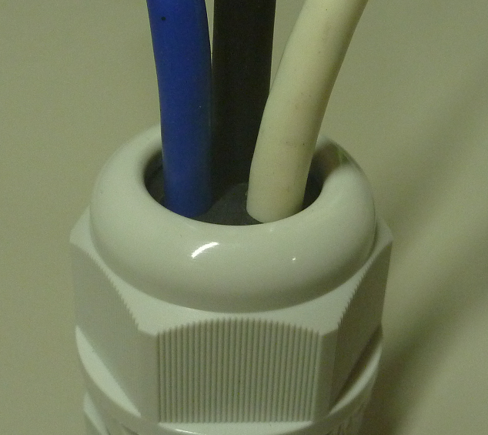
カスタムシール（専用型・集約型）ケーブルグランド
特殊形状のケーブル外形に合わせて製作
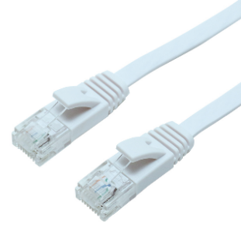
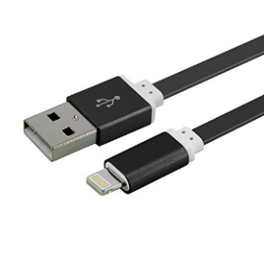

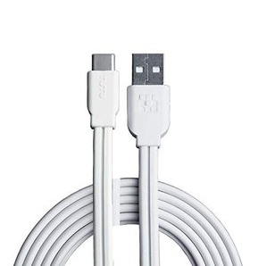
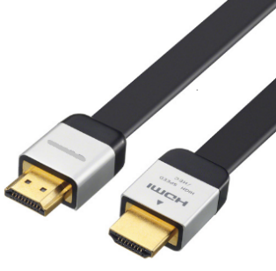

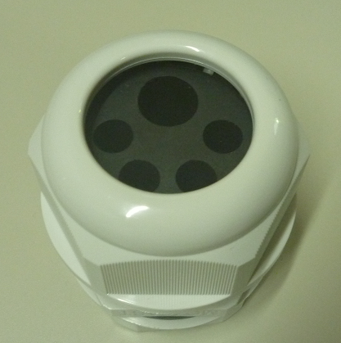

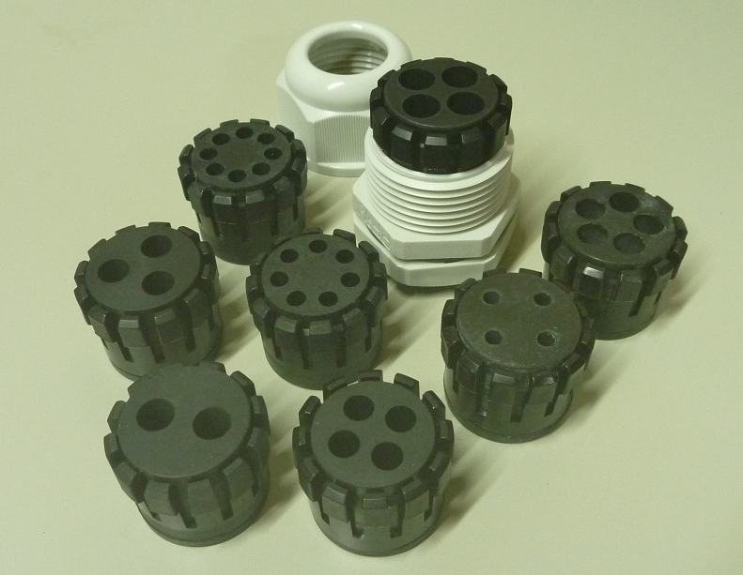
複数電線を集約
現状 | ご提案
２～８穴（カタログ品）
集約メリット
穴開けコスト1/4
価格ほぼ同等
工数削減作業効率UP
取付スペース縮小
シンプル設計 等
異径電線の組合せ
にはカスタム品を
ご提案致します。

複数のケーブルグランドを使用
設置スペースをとる、
穴加工賃が高い、
工数が増え作業効率が悪い
等、お悩みではないでしょうか？

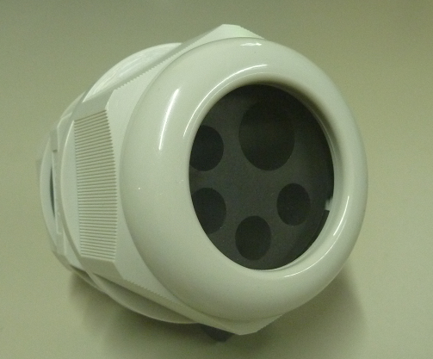

【打合せ内容】
本体材質：66ナイロン/PP/BRASS/SUS
ゴム材質：EPDM/NBR/シリコン(耐熱/難燃)/VITON
取付ネジ規格・サイズ：G1/4～G3、M12～M90
使用電線：外径寸法・形状・本数他
異径組合せ
（カスタム対応）

